成本（增减件）
 | 以下内容以技术产品PPT为基础汇总

 | 吉利G3在H6基础上增减件
 | 手动标配主驾 |  |  |  | 手动高配主驾
 | H6标配主驾 |  | G3标配主驾 |  |  | H6高配主驾 |  | G3高配主驾 |  |  | 李燕龙 12:04:01
产品图号 | A9109609520 | 价格 | 68N2531-00010 | 价格 | 产品图号 | A9609109720 | 价格 | 68N2531-00020 | 价格 |  | A9609103909-+副驾驶标配
QAD号 | SHT0011947 |  |  |  | QAD号 |  |  |  |  |  | 李燕龙 12:05:29
3.0平台成本 | 1558.15 |  |  |  | 3.0平台成本 | 2142.77 |  |  |  |  | SHT0011952--副驾驶标配
 | 靠背面套 | 66 | 靠背面套 |  |  | 靠背面套 | 70.41 | 靠背面套 | 70.41 |  | 李燕龙 12:06:51
 | 靠背泡沫 | 25.28 | 靠背泡沫 |  |  | 靠背泡沫 | 25.42 | 靠背泡沫 |  |  | A9609109820-主驾驶高配
 | 座垫面套 | 23.16 | 座垫面套 |  |  | 座垫面套 | 26.65 | 座垫面套 | 26.65 |  | 李燕龙 12:07:14
 | 座垫泡沫 | 16.74 | 座垫泡沫 |  |  | 座垫泡沫 | 12.58 | 座垫泡沫 |  |  | A9609109920副驾驶高配
 | 左侧大罩壳 | 5.69 | 左侧大罩壳 |  |  | 左侧大罩壳 | 5.69 | 左侧大罩壳 |  |  | 李燕龙 12:07:33
 | 靠背支撑板 | 10.05 | 靠背支撑板 |  |  | 座椅旋转调节手柄 | 无 | 座椅旋转调节手柄 |  | 周赛总预估 | A9109609520主驾驶标配
 | 安全带出口罩壳总成 | 8.648 | 安全带出口罩壳总成 |  |  | 旋转盘总成 | 元 | 旋转盘总成 | 330
 | 底支架总成 | 52.21 | 底支架总成 |  |  | 加热通风系统（普通） | 554.57 | 加热通风系统（普通）
 |  |  |  |  |  | 底支架总成 | 52.21 | 底支架总成
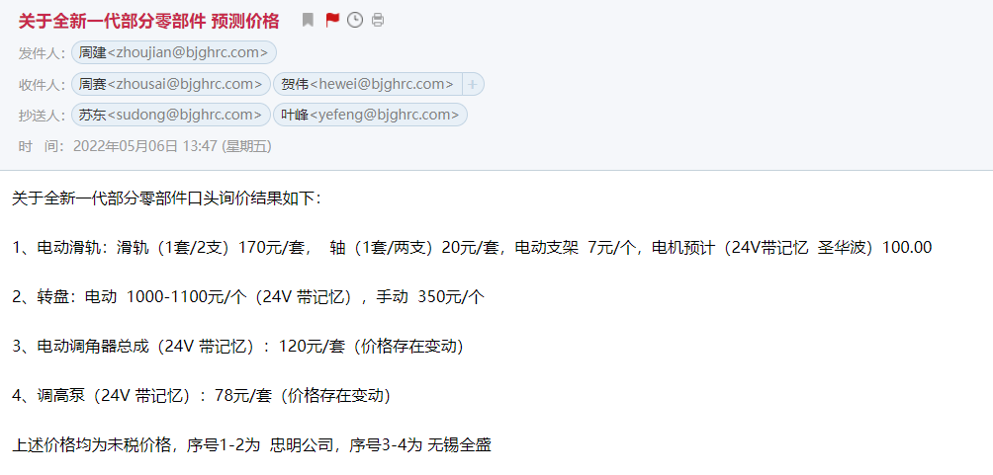
合计 |  |  |  | 1558.15 |  | 安全带高度调节总成 | 30 | 安全带高度调节总成
 |  |  |  |  |  |  |  | 音响 |  | 客供件
 |  |  |  |  | 合计 |  |  |  | 2569.83

 | 手动标配副驾 |  |  |  | 手动高配副驾
 | H6标配副驾 |  | G3标配副驾 |  |  | H6高配副驾 |  | G3高配副驾
产品图号 | A9609103909 | 价格 | 71NE2531-0010 | 价格 | 产品图号 | A9609109920 | 价格 | 71NE2531-0020 | 价格
QAD号 | SHT0011952 |  |  |  | QAD号
材料成本 | 663.13 |  |  |  | 3.0平台成本 | 1558.84
 | 靠背面套 | 60.92 | 靠背面套 |  |  |  |  | 音响 |  | 客供件
 | 靠背泡沫 | 35.21 | 靠背泡沫 |  |  | 靠背面套 | 89.34 | 靠背面套 | 89.34
 | 座垫面套 | 27.46 | 座垫面套 |  |  | 靠背泡沫 | 32.413 | 靠背泡沫
 | 座垫泡沫 | 17.17 | 座垫泡沫 |  |  | 座垫面套 | 23.165 | 座垫面套 | 23.165
 | 右侧罩壳 | 4.31 | 右侧罩壳 |  |  | 座垫泡沫 | 17.239 | 座垫泡沫
 | 安全带出口罩壳总成 | 5.83 | 安全带出口罩壳总成 |  |  | 右侧大罩壳 | 5.69 | 右侧大罩壳
 | 底支架总成 | 63.54 | 底支架总成 |  |  | 安全带高度调节总成 | 0 | 安全带高度调节总成 | 35

 | 合计 |  |  | 663.13 |  | 合计 |  |  | 1706.345

1 | 根据技术李燕龙工程师反馈，吉利G3项目标配与H6的基本一致，只有滑轨与安全带可考虑降低要求来匹配G3，总体会降低成本四十元左右，但是由于同时也会增加一些小零部件无法提供成本，因此考虑这些成本就用两个件的降本冲抵。成本暂保持不变。

2 | 假设织物成本同H6，PVC的成本是H6的2倍。

